Sheet1
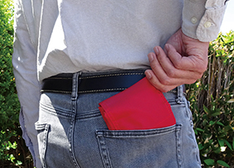
提 案 書

エニハブ ポケッタブルバッグ |  | 参考上代 | ¥250 | 販売価格
 |  | （税別） |  | （税別）
【JAN】 | ブラック：4562121888678・ネイビー：4562121888685・グリーン：4562121888692・レッド：4562121888708・イエロー：4562121888715
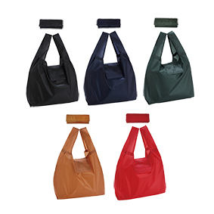
 |  |  | 【商品番号】 7022 【本体サイズ】 使用時：295×105×290ｍｍ・折畳み時：110×100×10ｍｍ・21ｇ 【パッケージサイズ】 120×110×15ｍｍ・25ｇ 【個装形態】 ポリ袋 【色柄】 ブラック・ネイビー・グリーン・レッド・イエロー（色指定可） 【材質】 ポリエステル 【入数】 300 【商品説明】 性別を問わないカラー展開！様々な場面で大活躍のポケッタブルバッグ 【生産国】 中国 【備考】 SDGsNO.12.14

